Sheet1
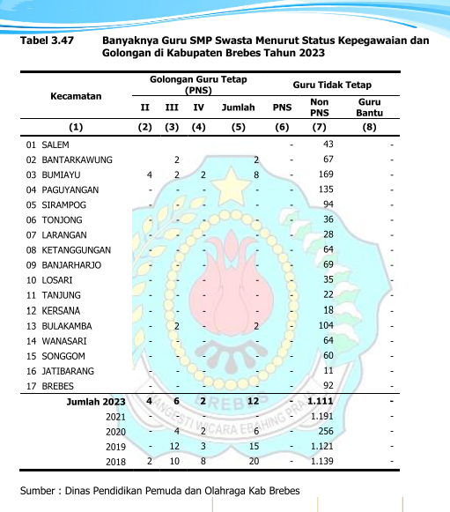
Tabel
Jumlah Guru SMP Swasta Menurut Status kepegawaian dan Golongan di Kabupaten Brebes 2024

Kecamatan | Golongan Guru Tetap (PNS) |  |  |  | Guru Tidak Tetap
 | II | III | IV | Jumlah | PNS | Non PNS | Guru Bantu
01. SALEM | ­ | 9 | ­ | 9 | ­ | 30 | ­
02. BANTARKAWUNG | ­ | 3 | ­ | 3 | ­ | 41 | ­
03. BUMIAYU | ­ | ­ | 1 | 1 | ­ | 169 | ­
04. PAGUYANGAN | ­ | ­ | ­ |  | ­ | 112 | ­
05. SIRAMPOG | ­ | 1 | ­ | 1 | ­ | 101 | ­
06. TONJONG | ­ | ­ | ­ |  | ­ | 35 | ­
07. LARANGAN | ­ | ­ | ­ |  | ­ | 48 | ­
08. KETANGGUNGAN | ­ | 8 | ­ | 8 | ­ | 52 | ­
09. BANJARHARJO | ­ | ­ | ­ |  | ­ | 66 | ­
10. LOSARI | ­ | ­ | ­ |  | ­ | 34 | ­
11. TANJUNG | ­ | ­ | ­ |  | ­ | 24 | ­
12. KERSANA | ­ | ­ | ­ |  | ­ | 20 | ­
13. BULAKAMBA | ­ | 2 | ­ | 2 | ­ | 108 | ­
14. WANASARI | ­ | ­ | ­ |  | ­ | 53 | ­
15. SONGGOM | ­ | ­ | ­ |  | ­ | 61 | ­
16. JATIBARANG | ­ | ­ | ­ |  | ­ | 13 | ­
17. BREBES | ­ | 8 | ­ | 8 | ­ | 117 | ­
2024 | ­ | 31 | 1 | 32 | ­ | 1084 | ­
2023 | 4 | 6 | 2 | 12 | ­ | 1111 | ­
2022 | ­ | ­ | ­ | ­ | ­ | 1191 | ­
2021 | ­ | 4 | 2 | 6 | ­ | 256 | ­
2020 | ­ | 12 | 3 | 15 | ­ | 1121 | ­

